하의도
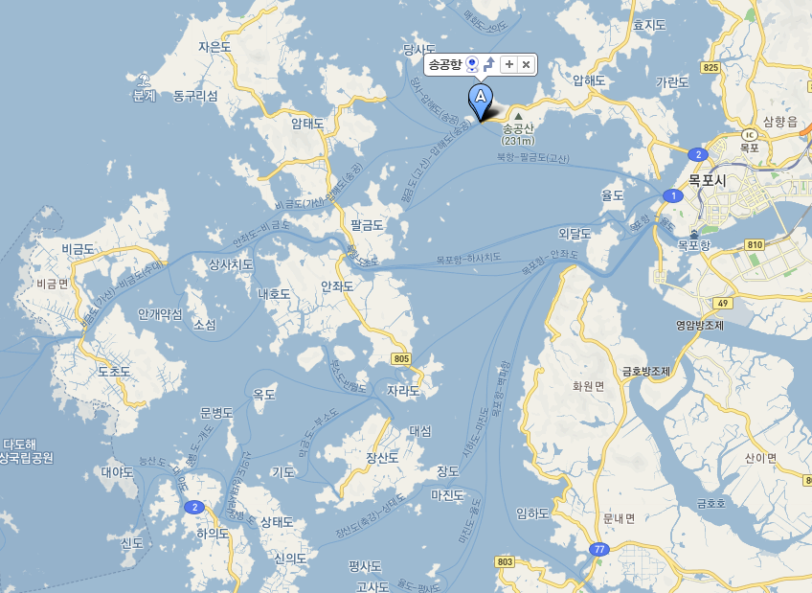
엔젤호 | 1시간 10분 소요
목포출발 | 하의출발
7:10:00 | 8:30:00
14:30:00 | 15:50:00

조양페리 | 2시간 30분 소요
목포출발 | 하의출발
6:50:00 | 9:20:00
13:30:00 | 16:30:00

선박명 |  | 출발시각 |  | 소요시각 |  | 등급 |  | 대인 |  | 중고 | 경로 | 소아 | 잔여석 | 예매
남신안농협2호 | 5:50:00 | - | 일반실 | 14,700 | 13,350 | 12,000 | 7,000 | 0 | 익일발권
 |  |  |  |  |  |  |  |  | 가능

엔젤 | 6:50:00 | 1시간 12분 | 일반실 | 24,000 | 21,800 | 19,500 | 11,750 | 37 | 익일발권
 |  |  |  |  |  |  |  |  | 가능

남신안농협1호 | 10:00:00 | - | 일반실 | 14,700 | 13,350 | 12,000 | 7,000 | 0 | 익일발권
 |  |  |  |  |  |  |  |  | 가능

남신안농협2호 | 13:30:00 | - | 일반실 | 14,700 | 13,350 | 12,000 | 7,000 | 0 | 익일발권
 |  |  |  |  |  |  |  |  | 가능

엔젤 | 14:30:00 | 1시간 12분 | 일반실 | 24,000 | 21,800 | 19,500 | 11,750 | 52 | 익일발권
 |  |  |  |  |  |  |  |  | 가능

섬까지의 배편
◈목포→하의도 : (차도선)조양페리1, (쾌속선)엔젤호
◈출항시간 : 조양페리1(06:50, 10:00, 13:30) / 엔젤호(07:00, 14:30)
◈배편문의 : (주)조양운수 061-244-0038

선박명 | 출발시각 | 소요시각 | 등급 | 대인 | 중고 | 경로 | 소아 | 잔여석 | 예매
조양페리1호 | 6:30:00 | 2시간 18분 | 3등실 | 16,050 | 14,550 | 13,100 | 7,650 | 152

엔젤 | 7:10:00 | 1시간 12분 | 일반실 | 24,000 | 21,800 | 19,500 | 11,750 | 39

조양페리2 | 10:10:00 | 2시간 11분 | 3등실 | 16,050 | 14,550 | 13,100 | 7,650 | 93

조양페리1호 | 13:30:00 | 2시간 18분 | 3등실 | 16,050 | 14,550 | 13,100 | 7,650 | 152

엔젤 | 14:30:00 | 1시간 12분 | 일반실 | 24,000 | 21,800 | 19,500 | 11,750 | 40

목포항 기점 배 시간표
 | 행 선 지 (목포 ▶ 하의) | 출 발 시 간
배 종 류
조양페리(차도선,차량) | 안 좌, 장 산, 하 의 | 오전 6:50
엔젤(괘속선) | 하 의, 신 의 | 오전 7:10
조양페리(차도선,차량) | 안 좌, 장 산, 하 의 | 오후 1:30
엔젤(괘속선) | 하 의, 신 의 | 오후 2:30

하의도 웅곡선착 기점 배 시간표.
배 종 류 | 행 선 지 (하의 ▶ 목포) | 출 발 시 간
엔젤(괘속선) | 목 포 | 오전 8:30
조양페리(차도선,차량) | 목 포 | 오전 9:20
엔젤(괘속선) | 목 포 | 오후 3:50
조양페리(차도선,차량) | 목 포 | 오후 4:30

암태도(암태면)
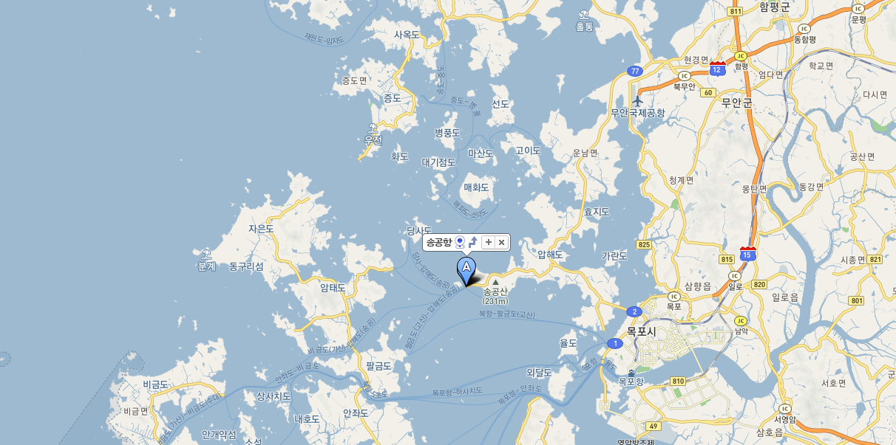
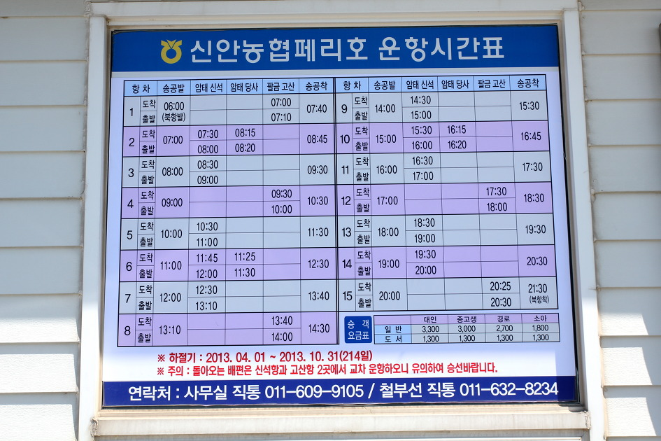
송공항 출발

연락처
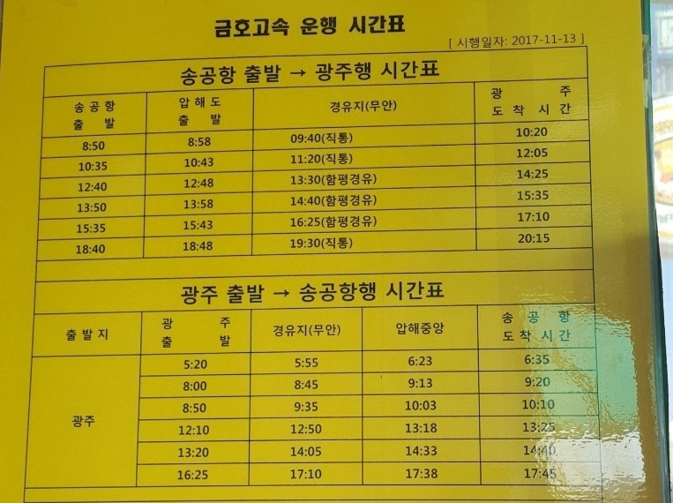
 |  |  | 28(월) | 29(화) | 30(수) | 31(목) | 1(금)
흑산면가거도보건지소 | 061-246-3585 | 신안군 흑산면 가거도길 11 | 방문가능 | 방문가능 | 방문가능 | 방문가능 | 방문가능
홍도 보건지소 | 061-246-3701 | 신안군 흑산면 홍도1길 65 | 방문가능 | 방문가능 | 방문가능 | 방문가능 | 방문가능
암태면보건지소 | 061-271-1573 | 신안군 암태면 승봉로 38 | 담당샘연차 |  |  | 방문가능 | 방문가능 | 광주에서 송공항 가는 버스(금호고속)가 하루에 몇번 있음 송공항 승선 > 암태신석 하선 선생님이 차끌고 나와주신다고 함 암태도에서 안좌도로 이동하여 하의도 가는 배가 있다고 함 두군데를 하루에 돌 수 있음
하의면보건지소 | 061-275-4024 | 신안군 하의면 하의로 250 | 방문가능 | 방문가능 | 방문가능 | 방문가능 | 방문가능

